邮件提醒
创建转测试 | 主送 | 转测试填写的测试人员
 | 抄送 | 全局通知人（可配置）及创建转测试的操作人
 | 邮件模板 | 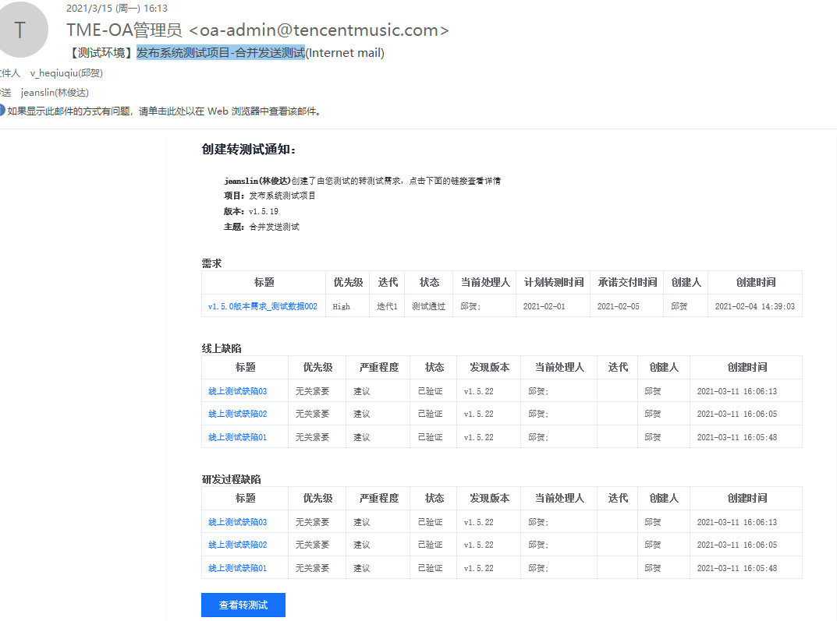
部署成功/失败 | 主送 | 申请转测人
 | 抄送 | 全局通知人，部署操作人
 | 邮件模板 | 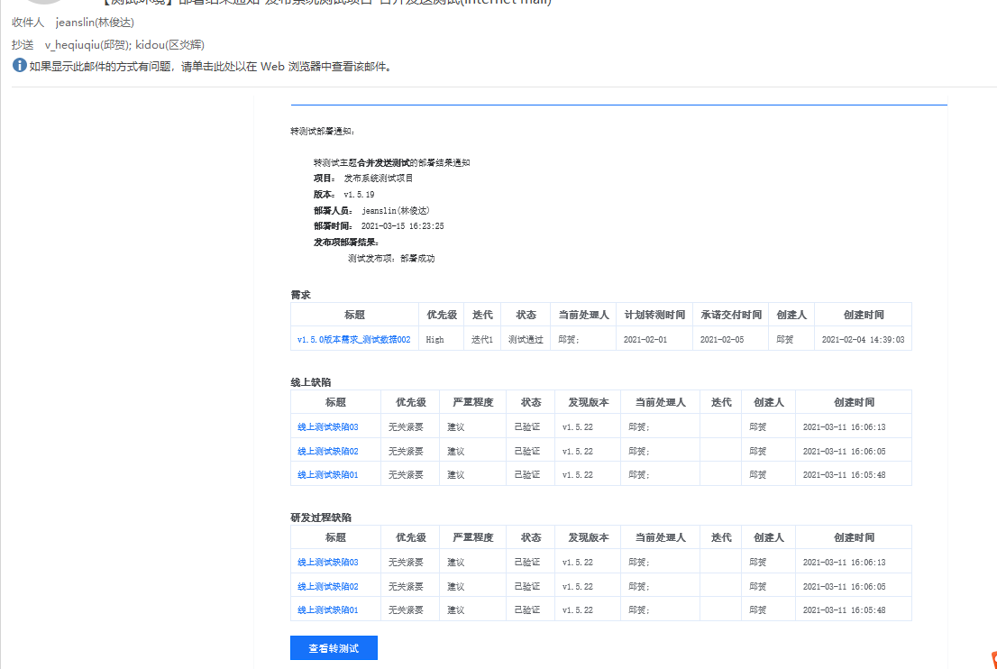
转测试完成生成测试报告 | 主送 | 默认通知申请转测人、转测试填写的测试人员（可在测试报告详情页面修改）
 | 抄送 | QA组（可配置）、生成测试报告的操作人
 | 邮件模板 | 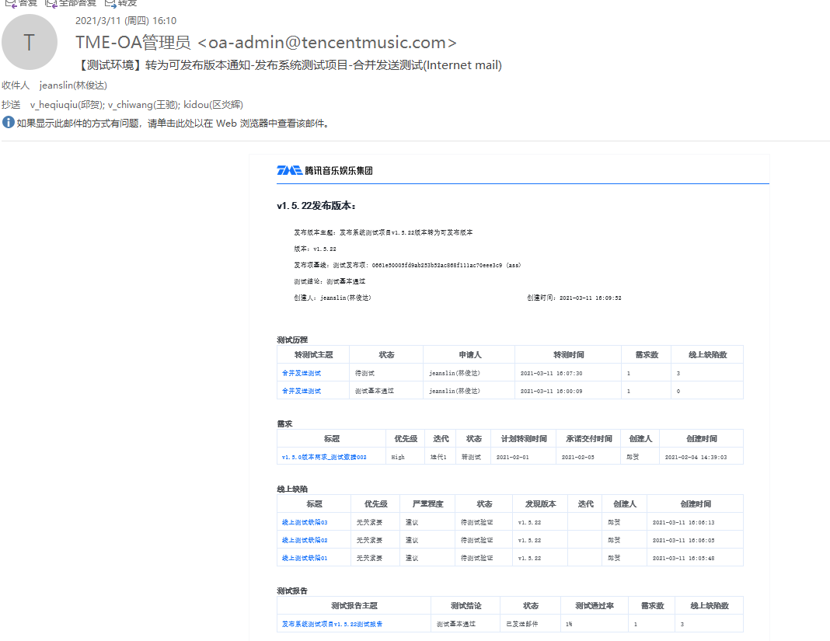
生成可发布版本（没有合并版本） | 主送 | 申请转测试人、转测试填写的测试人员
 | 抄送 | QA组（可配置）
 | 邮件模板 | 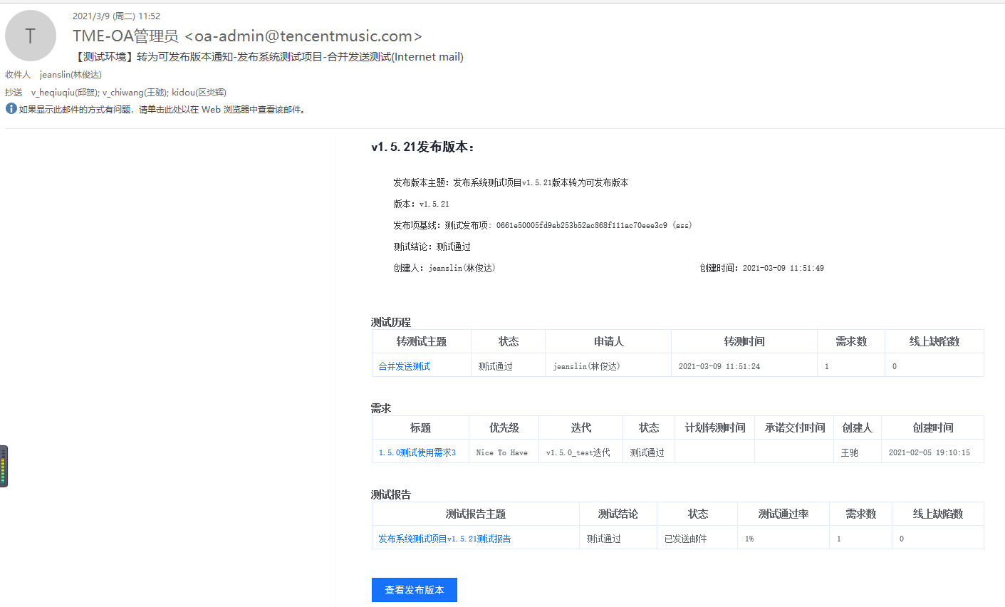
生成可发布版本（存在合并版本） | 主送 | 申请转测试人、转测试填写的测试人员
 | 抄送 | QA组（可配置）
 | 邮件模板 | 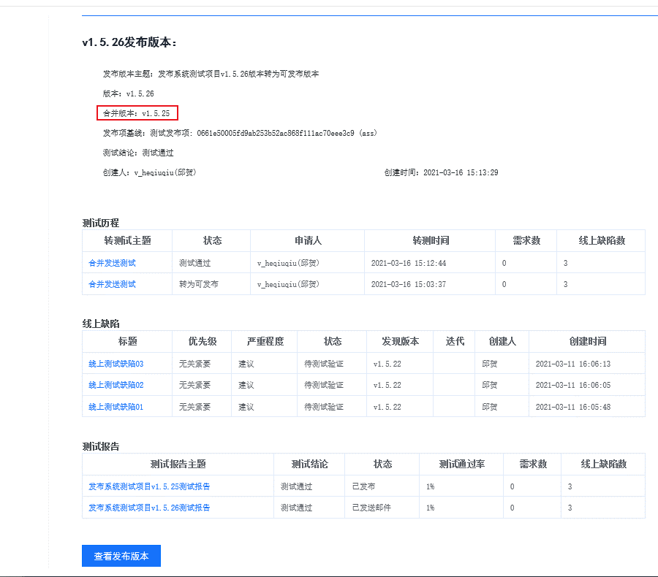
测试打回 | 主送 | 申请转测人员（支持修改）
 | 抄送 | 无（目前无抄送人）需要实现的是抄送人为QA组或者全局抄送人
 | 邮件模板 | 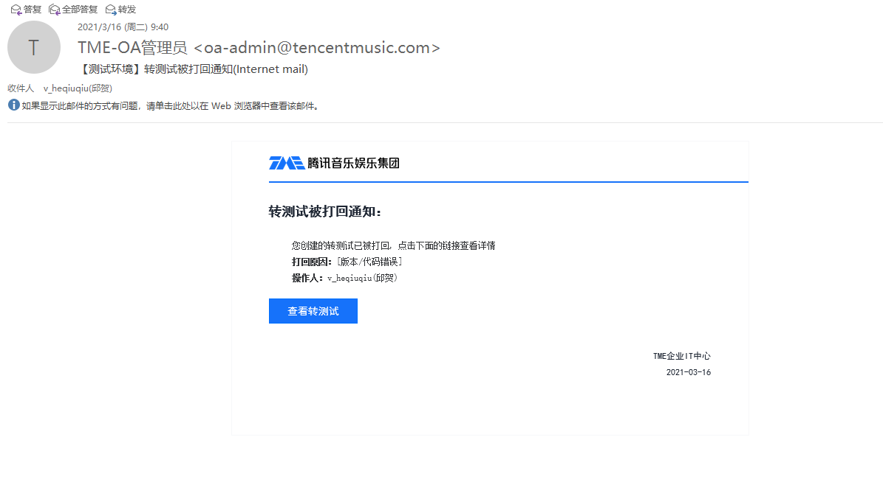
申请发布 | 主送 | DBA审批人或者运维审批人或者签发人
 | 抄送 | 操作人（目前没有抄送人，现在要实现抄送给操作人，驳回或者拒绝没有发送邮件，所以驳回或者拒绝的时候不会给操作人发送邮件，只有在审批时同意才会有抄送人）
 | 邮件模板 | 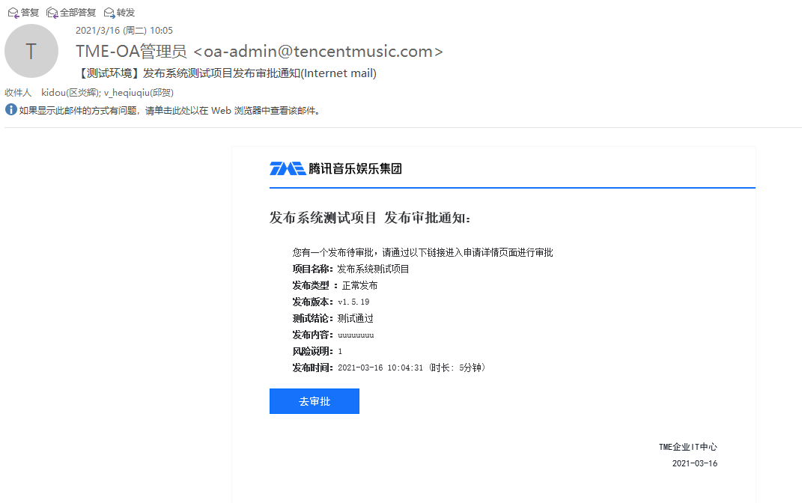
 | 主送 | 目前为全局通知人（待确定）
 | 抄送 | QA组（可配置）、申请发布的操作人
 | 邮件模板 | 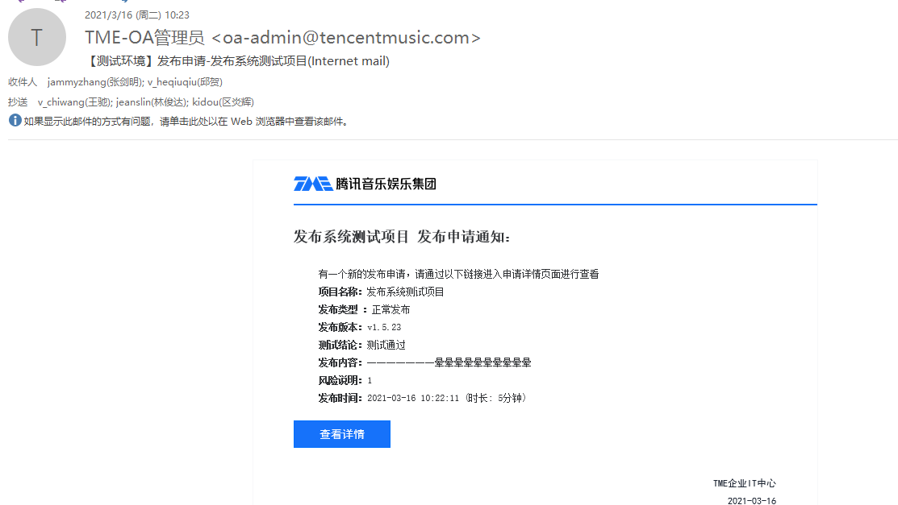
发布成功 | 主送 | 默认为发布申请及流程审批操作人，发布配置的默认通知人
 | 抄送 | 全局抄送人及操作人
 | 邮件模板 | 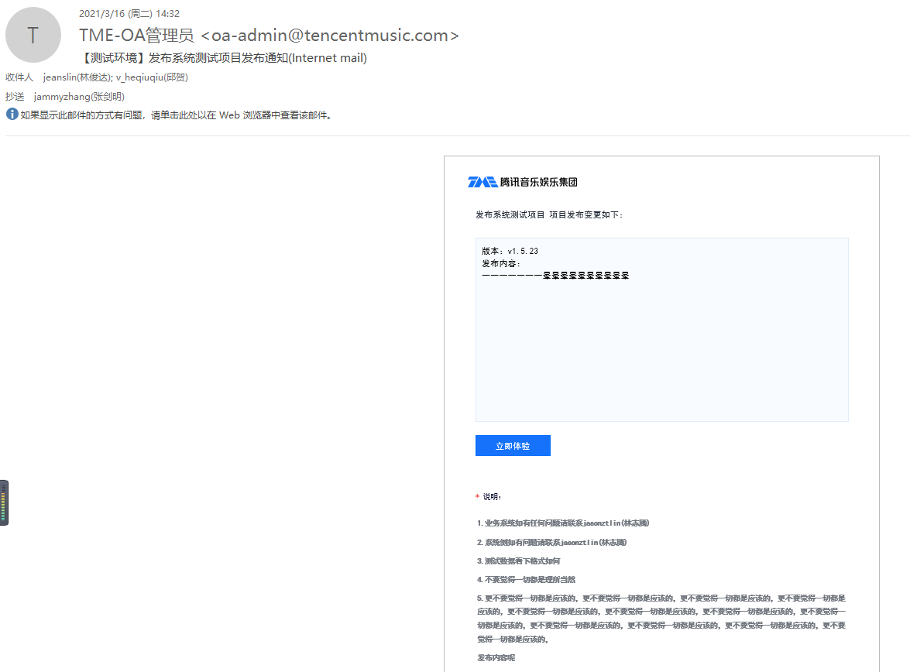
发布失败 | 主送 | 默认为发布申请创建人及流程审批操作人，发布配置的默认通知人
 | 抄送 | 全局抄送人及操作人
 | 邮件模板 | 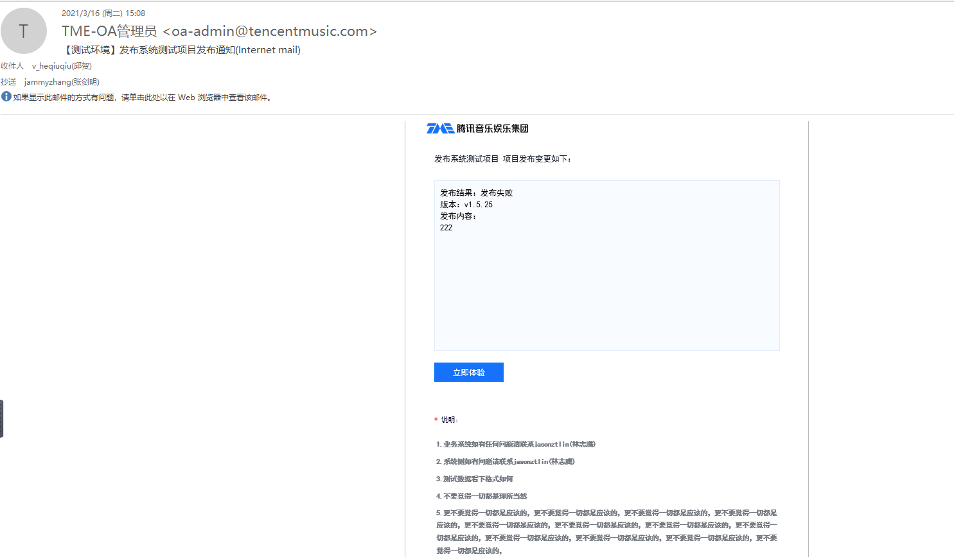
发布结果确认（转为可发布时有合并多个版本） 【与单个版本发布成功的邮件通知一致】 | 主送 | 默认为发布申请及流程审批操作人，发布配置的默认通知人
 | 抄送 | 全局抄送人及操作人
 | 邮件模板
多个版本发布结果确认合并发送 | 主送 | 默认为发布申请创建人及流程审批操作人，发布配置的默认通知人
 | 抄送 | 全局抄送人及操作人
 | 邮件模板 | 